주문용 키오스크
입출력 레이아웃 (공통) |  |  |  |  | APPLICATION 설계
시스템 | 1인 식당 운영 시스템 (EATS) |  |  |  | SUB시스템 | 주문용 키오스크
프로그램ID | EATS-001 |  | 프로그램명 | 주문용 키오스크 | 작성자 | IoT 4조 | 작성일 | 2021-07-30
화면 레이아웃 |  |  |  |  | 데이터베이스 |  | 처리요약
Schedules

Process

조회테이블
갱신테이블

입출력 레이아웃 (상세) |  |  |  |  |  | APPLICATION 설계
시스템 |  |  |  |  |  | SUB시스템 | 기준정보
프로그램ID |  | 프로그램명 |  |  |  | 작성자 |  |  | 작성일
처리요약
▣ 조회 |  |  | ▣ 등록 |  | ▣ 수정 |  |  | ▣ 삭제

주방용 주문 관리 시스템
입출력 레이아웃 (공통) |  |  |  |  | APPLICATION 설계
시스템 | 1인 식당 운영 시스템 (EATS) |  |  |  | SUB시스템 | 주문관리 시스템
프로그램ID | EATS-002 |  | 프로그램명 | 주문관리 시스템 | 작성자 | 김현수 | 작성일 | 2021-07-30
화면 레이아웃 |  |  |  |  | 데이터베이스 |  | 처리요약
Ordertbl
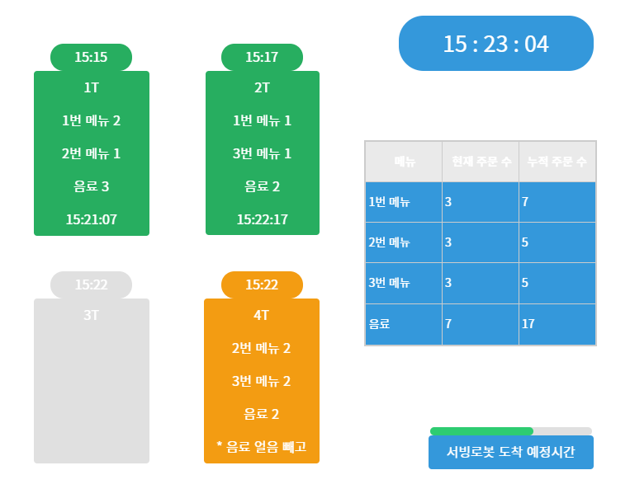 |  |  |  |  |  |  | 1. 현재 시간을 오른쪽 상단에 표시한다. 2. 키오스크에서 주문이 완료되면 MQTT를 통해 메시지를 수신한다. 3. 메시지를 받는 즉시 DB에 저장된 가장 최근 시간대의 주문코드와 주문코드에 저장된 메뉴를 불러온다. 4. 불러온 메뉴의 명칭과 수량, 주문 시간을 테이블 별 버튼에 표시한다. 5. 테이블 버튼은 색으로 현재 상태를 표시한다. (초록색 : 서빙 완료 / 주황색 : 서빙 대기 / 회색 : 빈 테이블) 6. 서빙로봇에 메뉴를 올리고 해당 테이블 버튼을 누르면 서빙을 시작한다. 7. 현재 들어온 주문의 메뉴 수량과 오늘 날짜 메뉴의 수량 합계를 오른쪽 표에 기록한다 8. 오른쪽 하단부에 서빙로봇의 서빙 예상 완료시간을 표시한다.

OrderDetailtbl

Menutbl

조회테이블 |  | Ordertbl, OrderDetailtbl, Menutbl
갱신테이블 |  | Ordertbl(OrderComplete 갱신)

입출력 레이아웃 (상세) |  |  |  |  |  | APPLICATION 설계
시스템 |  |  |  |  |  | SUB시스템 | 기준정보
프로그램ID |  | 프로그램명 |  |  |  | 작성자 |  |  | 작성일
처리요약
▣ 조회 |  |  | ▣ 등록 |  | ▣ 수정 |  |  | ▣ 삭제

매출, 판매 통계
입출력 레이아웃 (공통) |  |  |  |  | APPLICATION 설계
시스템 | 1인 식당 운영 시스템 (EATS) |  |  |  | SUB시스템 | 매출, 판매량 통계
프로그램ID | EATS-003 |  | 프로그램명 | 매출, 판매량 통계 | 작성자 | 최재훈 | 작성일 | 2021-07-30
화면 레이아웃 |  |  |  |  | 데이터베이스 |  | 처리요약
Usertbl
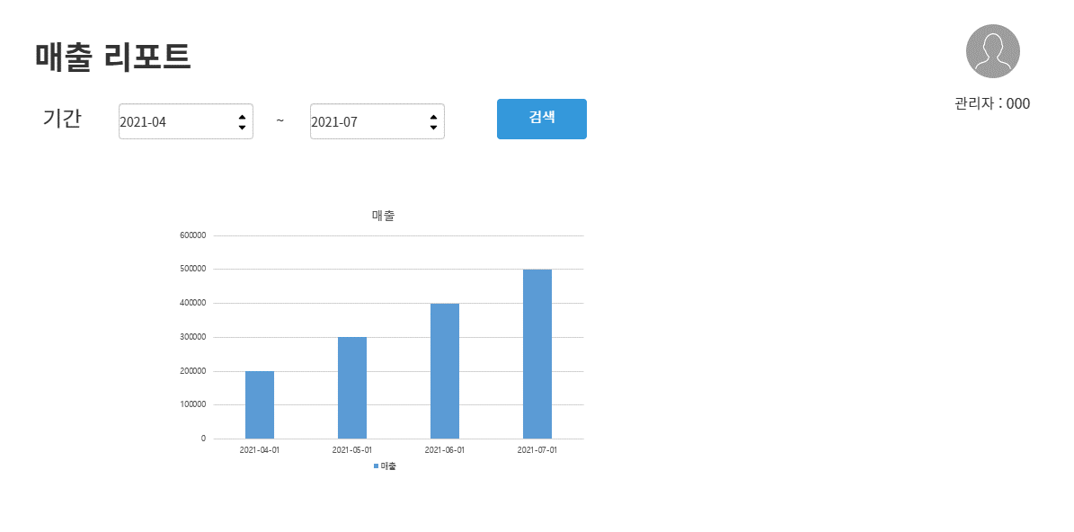 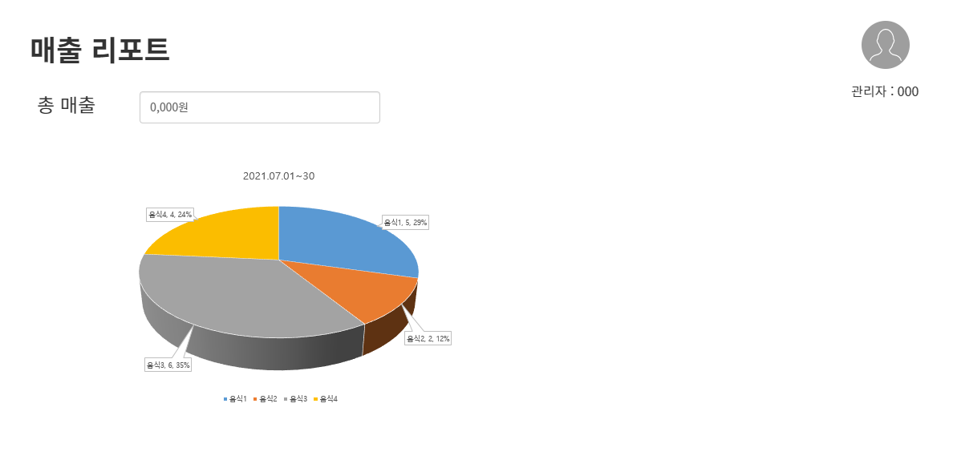 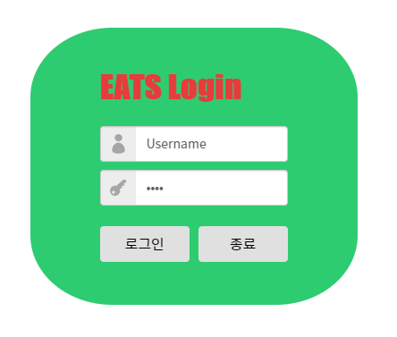 |  |  |  |  |  |  | 1. 최초 실행 시 로그인 레이아웃을 표시하여, DB에 저장된 ID/PW 와 비교하여 관리자 인증 2. 오른쪽 상단에 로그인한 관리자의 정보를 표시한다. 3. 기간을 선택하여 월/일 별 매출을 확인할 수 있는 바 차트를 표시한다. 4. 매출 차트의 막대 그래프를 클릭하면 해당 기간 동안 팔린 메뉴의 총 수와 비율이 원 차트로 표시된다.

OrderDetailtbl

Menutbl
조회테이블 |  | Usertbl, OrderDetail, Menutbl
갱신테이블

입출력 레이아웃 (상세) |  |  |  |  |  | APPLICATION 설계
시스템 |  |  |  |  |  | SUB시스템 | 기준정보
프로그램ID |  | 프로그램명 |  |  |  | 작성자 |  |  | 작성일
처리요약
▣ 조회 |  |  | ▣ 등록 |  | ▣ 수정 |  |  | ▣ 삭제

